表紙
沖 縄 県 家 計 調 査 結 果 の 概 況

 |  | （令和８年 | 6月分）

 | 沖縄県統計資料WEBサイト（家計調査）
 | https://www.pref.okinawa.lg.jp/toukeika/fiaes/fiaes_index.html

 |  | スマートフォン等をお持ちの方はこちら →
 |  |  | 

沖 縄 県 企 画 部 統 計 課

 |  |  | 令和８年8月31日

 | 沖縄県のホームページ https：//www.pref.okinawa.jp/
 | 統計情報のアドレス https：//www.pref.okinawa.lg.jp/toukeika/

概況 (P1)
 |  | （令和８年 |  | 6月の結果）

二人以上の世帯

 | ◎消費支出は、 | 1世帯あたり |  | 269,269 円
 | 前年同月比 | 名目 | 21.0 ％ | 増加 | 実質 | 17.9 ％ | 増加

1． | 二人以上の世帯の家計
 | 前年同月比（実質）でみると、二人以上の世帯の１世帯あたりの消費支出は17.9％増加となり、5か月連続の増加となった。全国の水準（290,886円）を21,617円下回っている。 内訳（実質増減率の寄与度）をみると、「家具・家事用品」、「交通・通信」、「教育」、「教養娯楽」、「その他の消費支出」の５費目で増加となり、「食料」、「住居」、「光熱・水道」、「被服及び履物」、「保健医療」の５費目での減少が影響したものの、全体では増加となった。

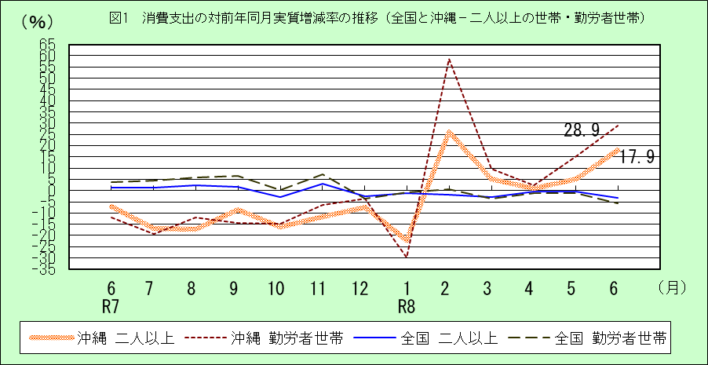

二人以上の世帯のうち勤労者世帯

 | ◎消費支出は、 | 1世帯あたり |  | 327,965 円
 | 前年同月比 | 名目 | 32.3 ％ | 増加 | 実質 | 28.9％ | 増加
 | ◎実 収 入 は、 | 1世帯あたり |  | 653,473 円
 | 前年同月比 | 名目 | 1.7 ％ | 減少 | 実質 | 4.2 ％ | 減少
 | ◎可処分所得は、 | 1世帯あたり |  | 551,048 円
 | 前年同月比 | 名目 | 2.9 ％ | 減少 | 実質 | 5.3 ％ | 減少

2． | 二人以上の世帯のうち勤労者世帯の家計
 | 前年同月比（実質）でみると、二人以上の世帯のうち勤労者世帯の一世帯あたりの消費支出は28.9％の増加となり、５か月連続の増加となった。全国の水準（310,420円）を17,545円上回っている。 一世帯当たりの実収入を前年同月比（実質）でみると、4.2％の減少となり、７か月ぶりの減少となった。全国の水準（1,013,986円）を360,513円下回っている。 内訳（実質増減率の寄与度）をみると、「定期収入」、「配偶者の収入」、「他の世帯員収入」は増加したものの、「世帯主収入」、「臨時収入・賞与」等での減少が影響し、減少となった。

図2(P3)
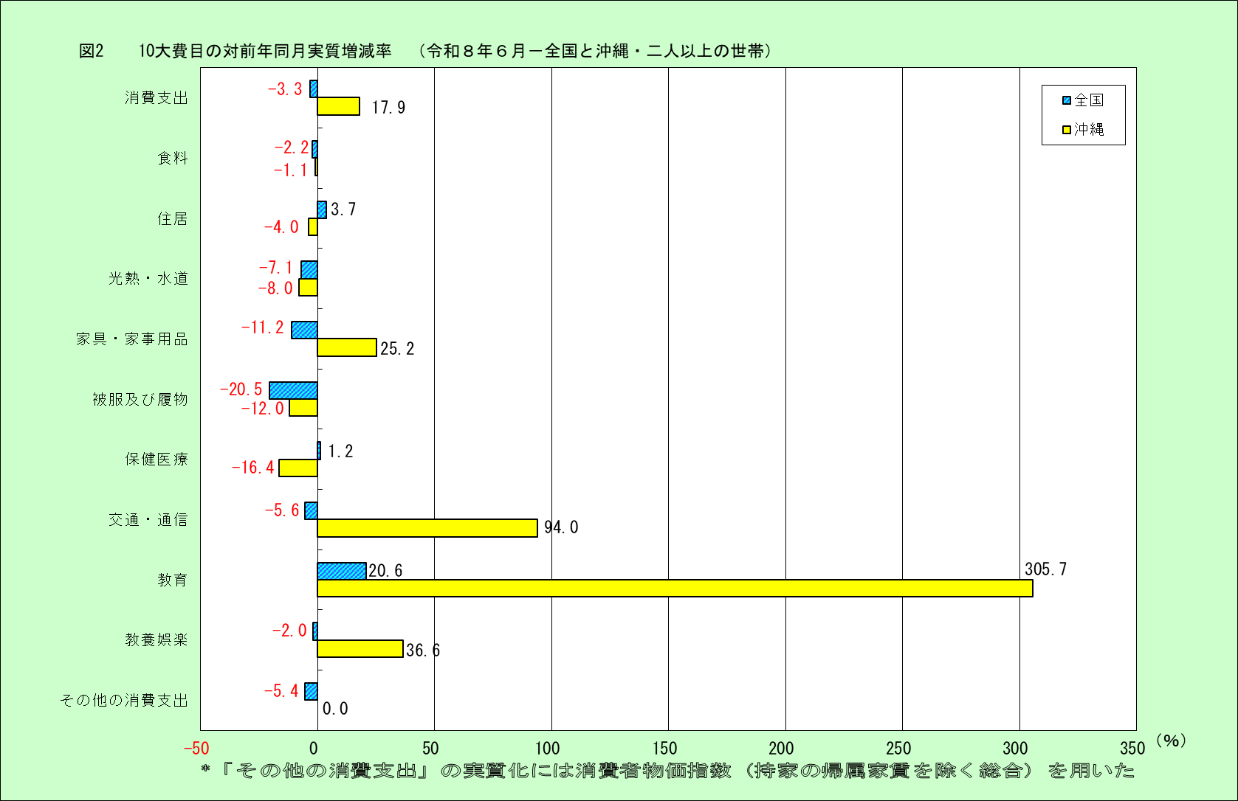

図3(P6)
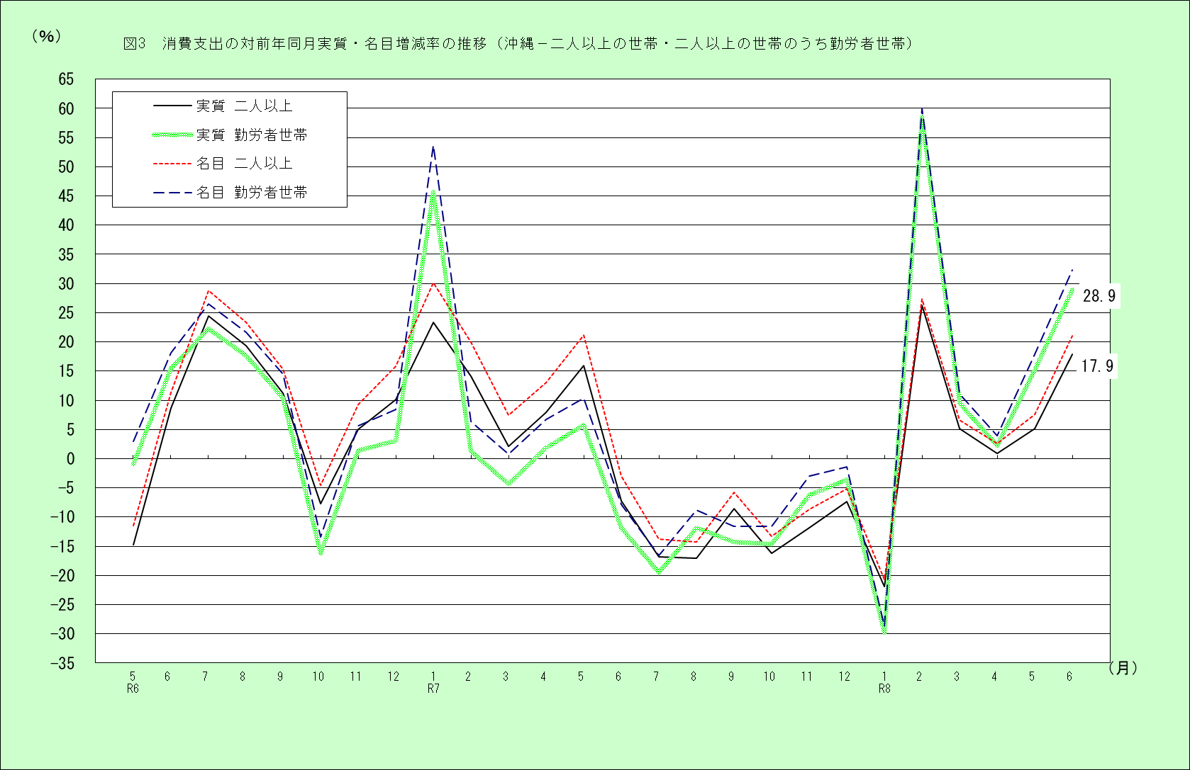

図4・5 (P7)
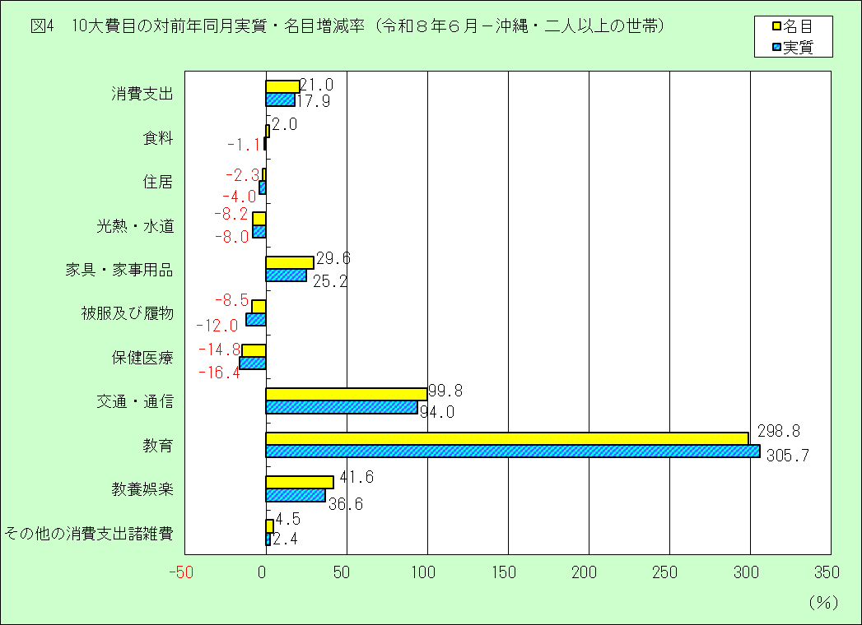

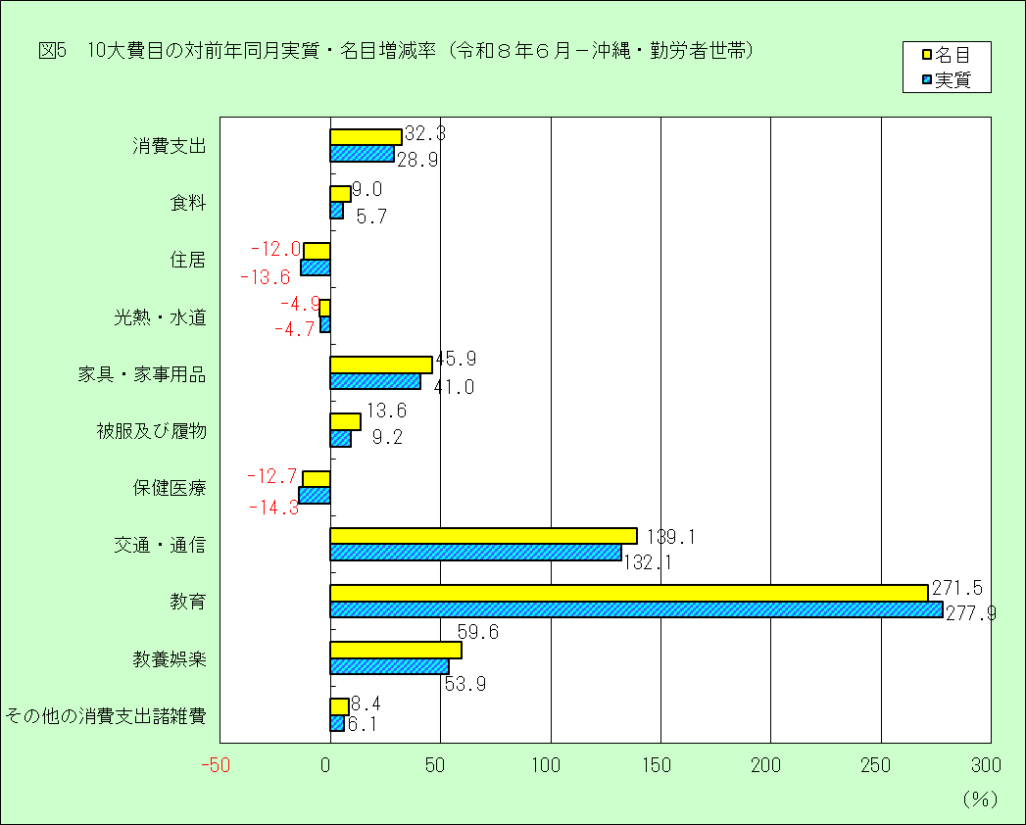

図6 (P8)
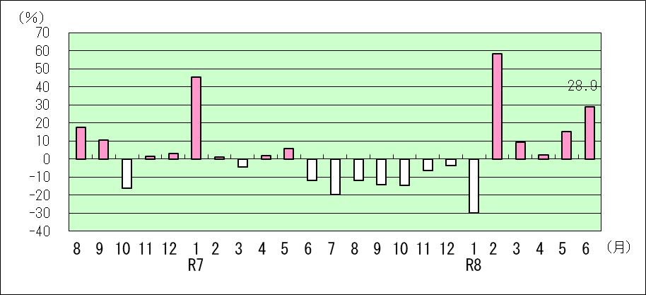
図6 消費支出、実収入の対前年同月実質増減率（沖縄）

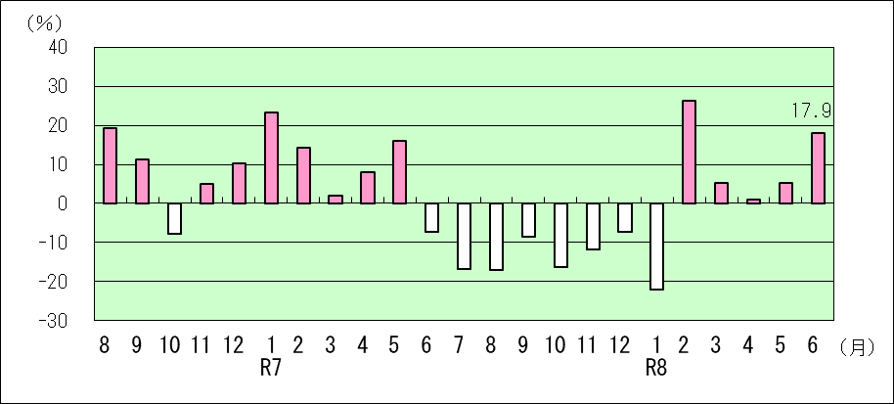
1．二人以上の世帯（消費支出）
 | 二人以上の世帯のうち勤労者世帯

2．二人以上の世帯のうち勤労者世帯（実収入）
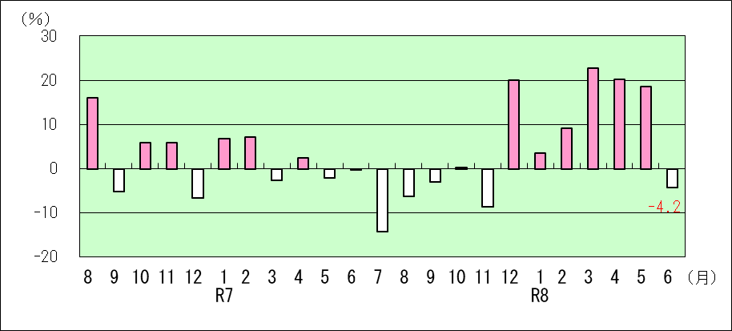

3．二人以上の世帯のうち勤労者世帯（消費支出）

図7 (P9)
図7 エンゲル係数の推移

1．二人以上の世帯
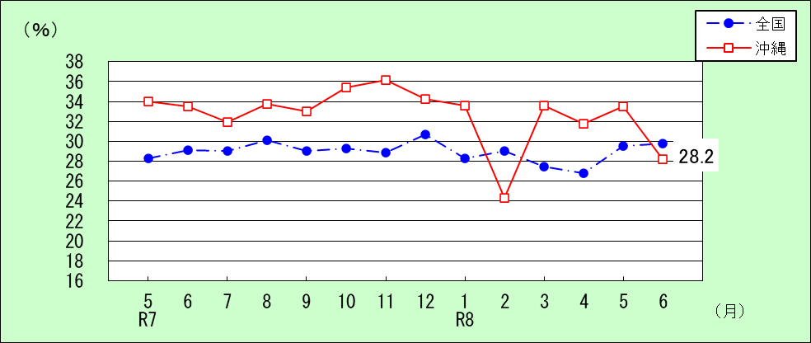

2．二人以上の世帯のうち勤労者世帯
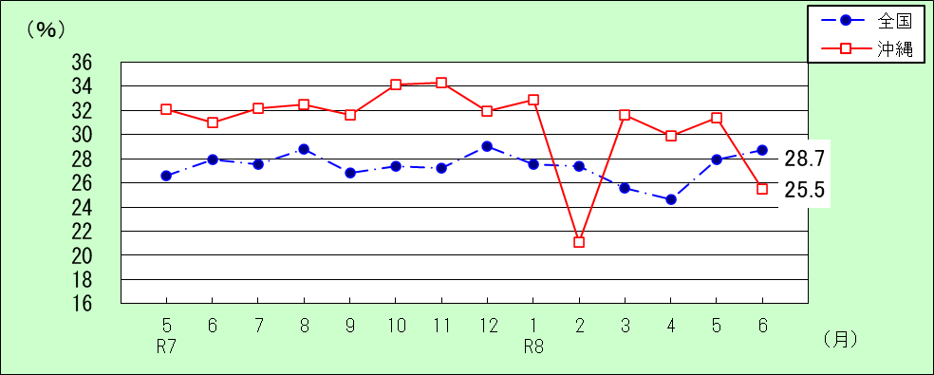

 |  |  |  |  |  |  |  |  |  |  |  | （単位：％）
二人以上の世帯 |  | 1月 | 2月 | 3月 | 4月 | 5月 | 6月 | 7月 | 8月 | 9月 | 10月 | 11月 | 12月
2024年 （R6） | 全国 | 27.2 | 28.1 | 26.9 | 25.7 | 28.7 | 29.0 | 28.7 | 30.1 | 29.0 | 27.9 | 28.8 | 29.7
 | 沖縄 | 30.4 | 32.9 | 30.7 | 30.7 | 33.6 | 30.1 | 26.6 | 29.6 | 31.8 | 31.2 | 33.7 | 34.6
2025年 （R7） | 全国 | 27.3 | 27.9 | 26.9 | 26.4 | 28.3 | 29.1 | 29.0 | 30.1 | 29.0 | 29.3 | 28.9 | 30.7
 | 沖縄 | 27.5 | 31.0 | 34.2 | 30.7 | 34.0 | 33.5 | 31.9 | 33.8 | 33.0 | 35.4 | 36.2 | 34.3
2026年 （R8） | 全国 | 28.3 | 29.0 | 27.5 | 26.8 | 29.5 | 29.8
 | 沖縄 | 33.6 | 24.3 | 33.6 | 31.8 | 33.5 | 28.2

勤労者世帯 |  | 1月 | 2月 | 3月 | 4月 | 5月 | 6月 | 7月 | 8月 | 9月 | 10月 | 11月 | 12月
2024年 （R6） | 全国 | 26.7 | 26.7 | 25.5 | 23.7 | 26.8 | 28.0 | 27.6 | 29.3 | 27.9 | 26.7 | 28.2 | 27.9
 | 沖縄 | 31.9 | 31.2 | 27.6 | 26.2 | 30.3 | 27.2 | 25.5 | 29.4 | 28.9 | 28.0 | 30.7 | 30.5
2025年 （R7） | 全国 | 26.9 | 27.2 | 25.3 | 24.7 | 26.6 | 27.9 | 27.5 | 28.8 | 26.8 | 27.4 | 27.2 | 29.0
 | 沖縄 | 23.2 | 30.3 | 30.9 | 27.4 | 32.1 | 31.0 | 32.2 | 32.5 | 31.6 | 34.1 | 34.3 | 31.9
2026年 （R8） | 全国 | 27.5 | 27.4 | 25.6 | 24.6 | 27.9 | 28.7
 | 沖縄 | 32.9 | 21.1 | 31.6 | 29.9 | 31.4 | 25.5

表4 (P15)
 |  |  |  |  |  | 表4 沖 縄 県 主 要 家 計 指 標（実数） |  |  |  |  |  | （令和８年 |  | 6月）
実数
 |  |  |  |  |  |  |  |  |  |  |  |  |  |  |  |  |  |  |  | （単位：円、％）
 | 二 人 以 上 の 世 帯 |  |  |  |  |  |  |  |  |  |  |  |  |  | 二人以上の世帯のうち勤労者世帯
 | 世帯 人員 | 消費支出 | 食料 | 住居 | 光熱 水道 | 家具・家 事 用 品 | 被服及 び履物 | 保健 医療 | 交通 通信 | 教育 | 教養 娯楽 | その他の消費支出 |  | エンゲル 係 数 | 世帯 人員 | 実収入 | 可処分 所 得 | 消費支出 | エンゲル 係 数 | 平均消 費性向
 |  |  |  |  |  |  |  |  |  |  |  |  | 諸雑費
平成30年平均 | 3.12 | 213,745 | 60,662 | 20,742 | 19,752 | 8,326 | 6,609 | 8,710 | 27,479 | 7,370 | 14,935 | 39,160 | 15,032 | 28.4 | 3.54 | 360,827 | 319,770 | 237,177 | 26.1 | 74.2
令和元年平均 | 3.12 | 219,424 | 61,108 | 15,313 | 19,061 | 8,860 | 6,295 | 9,540 | 30,561 | 8,017 | 18,124 | 42,544 | 14,254 | 27.8 | 3.42 | 371,834 | 318,177 | 250,774 | 25.7 | 78.8
令和２年平均 | 3.11 | 206,758 | 65,937 | 16,371 | 19,007 | 10,315 | 5,772 | 9,118 | 29,341 | 4,090 | 14,045 | 32,762 | 13,410 | 31.9 | 3.47 | 390,162 | 340,794 | 226,090 | 29.7 | 66.3
令和３年平均 | 3.11 | 223,636 | 65,150 | 19,222 | 19,334 | 9,850 | 5,814 | 11,503 | 31,556 | 7,048 | 16,197 | 37,961 | 16,060 | 29.1 | 3.48 | 435,357 | 369,786 | 253,374 | 27.8 | 68.5
令和４年平均 | 3.05 | 225,987 | 66,257 | 15,964 | 20,868 | 10,792 | 6,174 | 10,792 | 31,244 | 5,376 | 17,211 | 41,309 | 20,867 | 29.3 | 3.39 | 441,782 | 374,801 | 249,427 | 27.8 | 66.5
令和５年平均 | 3.04 | 224,987 | 69,613 | 15,532 | 19,815 | 9,494 | 5,755 | 11,133 | 29,046 | 4,252 | 19,308 | 41,039 | 17,751 | 30.9 | 3.36 | 449,231 | 383,506 | 245,554 | 28.3 | 64.0
令和６年平均 | 3.02 | 232,920 | 72,735 | 24,058 | 21,252 | 10,463 | 5,813 | 10,453 | 30,569 | 5,290 | 17,883 | 34,404 | 16,083 | 31.2 | 3.36 | 467,675 | 404,953 | 257,230 | 28.8 | 63.5
令和７年平均 | 3.01 | 235,742 | 77,319 | 21,822 | 22,549 | 9,248 | 5,953 | 10,636 | 33,057 | 4,656 | 13,802 | 36,700 | 17,795 | 32.8 | 3.32 | 491,227 | 425,936 | 258,839 | 30.6 | 60.8
令和６年 1月 | 2.99 | 222,188 | 67,600 | 26,815 | 17,841 | 8,790 | 5,376 | 10,170 | 28,475 | 2,681 | 15,438 | 39,002 | 17,492 | 30.4 | 3.30 | 373,599 | 321,507 | 227,438 | 31.9 | 70.7
〃 2月 | 3.01 | 199,613 | 65,631 | 20,726 | 18,586 | 8,036 | 4,996 | 9,941 | 23,688 | 3,647 | 21,585 | 22,777 | 13,196 | 32.9 | 3.37 | 434,716 | 376,251 | 225,589 | 31.2 | 60.0
〃 3月 | 2.99 | 222,950 | 68,474 | 15,899 | 18,430 | 9,504 | 6,138 | 8,750 | 31,970 | 18,345 | 18,896 | 26,544 | 13,036 | 30.7 | 3.40 | 390,503 | 345,423 | 268,814 | 27.6 | 77.8
〃 4月 | 3.01 | 220,936 | 67,809 | 20,025 | 19,286 | 9,566 | 5,865 | 8,973 | 33,725 | 9,896 | 15,276 | 30,515 | 14,852 | 30.7 | 3.47 | 441,146 | 376,128 | 268,015 | 26.2 | 71.3
〃 5月 | 3.01 | 201,534 | 67,707 | 18,866 | 18,684 | 9,513 | 6,112 | 9,723 | 24,734 | 4,836 | 13,270 | 28,089 | 13,523 | 33.6 | 3.45 | 384,027 | 327,680 | 244,589 | 30.3 | 74.6
〃 6月 | 3.00 | 229,436 | 69,099 | 28,206 | 18,675 | 16,451 | 6,688 | 9,500 | 25,553 | 5,017 | 14,021 | 36,226 | 20,733 | 30.1 | 3.38 | 637,417 | 569,003 | 268,956 | 27.2 | 47.3
〃 7月 | 3.01 | 269,799 | 71,730 | 41,620 | 21,605 | 10,743 | 5,852 | 9,515 | 51,214 | 4,791 | 19,707 | 33,022 | 15,891 | 26.6 | 3.33 | 464,458 | 402,219 | 285,006 | 25.5 | 70.9
〃 8月 | 3.02 | 265,445 | 78,458 | 37,419 | 26,225 | 11,787 | 5,093 | 10,327 | 32,107 | 2,269 | 17,877 | 43,881 | 17,458 | 29.6 | 3.37 | 484,632 | 431,406 | 268,217 | 29.4 | 62.2
〃 9月 | 3.01 | 230,320 | 73,209 | 16,295 | 24,922 | 10,428 | 5,993 | 16,584 | 29,604 | 1,892 | 19,739 | 31,654 | 15,722 | 31.8 | 3.28 | 373,826 | 298,819 | 252,710 | 28.9 | 84.6
〃 10月 | 3.03 | 246,743 | 76,921 | 26,221 | 26,096 | 11,149 | 4,394 | 11,130 | 29,124 | 3,329 | 16,909 | 41,470 | 16,857 | 31.2 | 3.27 | 452,711 | 388,081 | 263,610 | 28.0 | 67.9
〃 11月 | 3.05 | 226,077 | 76,211 | 15,911 | 22,734 | 8,604 | 6,291 | 9,722 | 27,405 | 3,242 | 18,204 | 37,753 | 15,122 | 33.7 | 3.35 | 411,408 | 359,127 | 236,493 | 30.7 | 65.9
〃 12月 | 3.07 | 259,993 | 89,966 | 20,695 | 21,940 | 10,979 | 6,956 | 11,107 | 29,230 | 3,529 | 23,673 | 41,918 | 19,118 | 34.6 | 3.40 | 763,652 | 663,787 | 277,325 | 30.5 | 41.8
令和７年 1月 | 3.06 | 289,140 | 79,495 | 19,510 | 22,114 | 10,953 | 5,528 | 12,928 | 70,404 | 4,355 | 16,985 | 46,867 | 18,805 | 27.5 | 3.41 | 420,759 | 366,711 | 349,441 | 23.2 | 95.3
〃 2月 | 3.04 | 239,454 | 74,219 | 24,954 | 23,474 | 7,550 | 4,928 | 10,478 | 39,003 | 3,197 | 13,754 | 37,897 | 18,796 | 31.0 | 3.36 | 489,903 | 421,613 | 239,971 | 30.3 | 56.9
〃 3月 | 3.02 | 239,691 | 81,892 | 18,139 | 22,061 | 9,689 | 6,887 | 12,018 | 27,689 | 7,704 | 14,341 | 39,271 | 18,260 | 34.2 | 3.43 | 400,667 | 349,486 | 271,024 | 30.9 | 77.5
〃 4月 | 3.02 | 249,716 | 76,776 | 20,432 | 22,575 | 8,947 | 8,455 | 13,465 | 38,488 | 4,484 | 14,467 | 41,627 | 17,042 | 30.7 | 3.37 | 472,782 | 407,088 | 285,925 | 27.4 | 70.2
〃 5月 | 3.01 | 244,084 | 83,066 | 25,066 | 20,122 | 10,081 | 8,177 | 8,552 | 25,904 | 6,315 | 14,775 | 42,024 | 19,684 | 34.0 | 3.24 | 392,601 | 320,086 | 270,080 | 32.1 | 84.4
〃 6月 | 3.01 | 222,554 | 74,446 | 19,515 | 21,381 | 7,989 | 6,673 | 10,385 | 32,446 | 2,769 | 13,377 | 33,572 | 17,456 | 33.5 | 3.28 | 664,644 | 567,248 | 247,910 | 31.0 | 43.7
〃 7月 | 3.01 | 232,661 | 74,256 | 36,011 | 23,999 | 8,604 | 5,210 | 10,263 | 26,479 | 3,024 | 11,898 | 32,918 | 19,108 | 31.9 | 3.33 | 413,143 | 356,036 | 237,783 | 32.2 | 66.8
〃 8月 | 3.01 | 227,624 | 77,027 | 19,621 | 24,739 | 9,256 | 4,653 | 9,115 | 31,481 | 2,877 | 13,185 | 35,670 | 19,263 | 33.8 | 3.32 | 469,585 | 412,863 | 244,466 | 32.5 | 59.2
〃 9月 | 3.00 | 217,123 | 71,568 | 20,362 | 24,504 | 11,510 | 3,525 | 9,915 | 27,191 | 4,382 | 11,999 | 32,167 | 15,195 | 33.0 | 3.32 | 373,900 | 332,210 | 223,380 | 31.6 | 67.2
〃 10月 | 2.99 | 213,991 | 75,812 | 20,330 | 23,870 | 8,656 | 4,741 | 10,270 | 25,454 | 4,713 | 12,635 | 27,510 | 16,586 | 35.4 | 3.28 | 469,778 | 418,468 | 232,998 | 34.1 | 55.7
〃 11月 | 2.98 | 206,414 | 74,624 | 19,854 | 21,764 | 7,201 | 5,802 | 8,564 | 25,961 | 8,004 | 8,762 | 25,878 | 15,802 | 36.2 | 3.28 | 389,294 | 346,647 | 229,480 | 34.3 | 66.2
〃 12月 | 2.97 | 246,454 | 84,642 | 18,075 | 19,981 | 10,542 | 6,852 | 11,686 | 26,178 | 4,050 | 19,448 | 45,001 | 17,548 | 34.3 | 3.22 | 937,663 | 812,780 | 273,611 | 31.9 | 33.7
令和８年 1月 | 2.99 | 229,325 | 76,942 | 21,768 | 19,358 | 8,408 | 4,936 | 9,494 | 34,421 | 5,020 | 15,545 | 33,433 | 12,879 | 33.6 | 3.17 | 442,619 | 376,951 | 249,368 | 32.9 | 66.2
〃 2月 | 3.03 | 304,943 | 74,061 | 20,025 | 21,489 | 6,320 | 4,100 | 11,641 | 94,974 | 21,817 | 17,156 | 33,361 | 15,495 | 24.3 | 3.26 | 539,750 | 456,618 | 383,938 | 21.1 | 84.1
〃 3月 | 3.01 | 255,590 | 85,827 | 16,538 | 20,135 | 10,931 | 6,422 | 11,451 | 33,924 | 14,260 | 21,904 | 34,200 | 15,045 | 33.6 | 3.32 | 498,691 | 414,440 | 301,036 | 31.6 | 72.6
〃 4月 | 3.01 | 256,214 | 81,455 | 24,552 | 18,341 | 12,518 | 7,609 | 9,004 | 33,887 | 11,136 | 18,224 | 39,488 | 16,586 | 31.8 | 3.33 | 578,204 | 487,573 | 297,222 | 29.9 | 61.0
〃 5月 | 3.05 | 262,551 | 87,879 | 19,403 | 17,710 | 12,662 | 6,532 | 10,614 | 33,978 | 12,036 | 19,148 | 42,589 | 15,885 | 33.5 | 3.46 | 476,561 | 379,621 | 318,308 | 31.4 | 83.8
〃 6月 | 3.04 | 269,269 | 75,954 | 19,070 | 19,629 | 10,351 | 6,104 | 8,843 | 64,824 | 11,043 | 18,947 | 34,503 | 18,245 | 28.2 | 3.50 | 653,473 | 551,048 | 327,965 | 25.5 | 59.5
〃 7月
〃 8月
〃 9月
〃 10月
〃 11月
〃 12月

表5 (P16)
 |  |  |  |  |  | 表5 沖 縄 県 主 要 家 計 指 標（名目） |  |  |  |  |  | （令和８年 |  | 6月）
対前年・前年同月名目増減率
 |  |  |  |  |  |  |  |  |  |  |  |  |  |  |  |  | （単位：％）
 | 二 人 以 上 の 世 帯 |  |  |  |  |  |  |  |  |  |  |  |  | 二人以上の世帯のうち勤労者世帯
 | 世帯 人員 | 消費支出 | 食料 | 住居 | 光熱 水道 | 家具・家 事 用 品 | 被服及 び履物 | 保健 医療 | 交通 通信 | 教育 | 教養 娯楽 | その他の消費支出 |  | 世帯 人員 | 実収入 | 可処分 所 得 | 消費支出
 |  |  |  |  |  |  |  |  |  |  |  |  | 諸雑費
平成30年平均 | － | 3.5 | 4.9 | 10.3 | 3.8 | 5.2 | 10.4 | 2.7 | -1.5 | 22.7 | 2.5 | -2.1 | -0.7 | － | 1.5 | 1.4 | 3.1
令和元年平均 | － | 2.7 | 0.7 | -26.2 | -3.5 | 6.4 | -4.8 | 9.5 | 11.2 | 8.8 | 21.4 | 8.6 | -5.2 | － | 3.1 | -0.5 | 5.7
令和２年平均 | － | -5.8 | 7.9 | 6.9 | -0.3 | 16.4 | -8.3 | -4.4 | -4.0 | -49.0 | -22.5 | -23.0 | -5.9 | － | 4.9 | 7.1 | -9.8
令和３年平均 | － | 8.2 | -1.2 | 17.4 | 1.7 | -4.5 | 0.7 | 26.2 | 7.5 | 72.3 | 15.3 | 15.9 | 19.8 | － | 11.6 | 8.5 | 12.1
令和４年平均 | － | 1.1 | 1.7 | -16.9 | 7.9 | 9.6 | 6.2 | -6.2 | -1.0 | -23.7 | 6.3 | 8.8 | 29.9 | － | 1.5 | 1.4 | -1.6
令和５年平均 | － | -0.4 | 5.1 | -2.7 | -5.0 | -12.0 | -6.8 | 3.2 | -7.0 | -20.9 | 12.2 | -0.7 | -14.9 | － | 1.7 | 2.3 | -1.6
令和６年平均 | － | 3.5 | 4.5 | 54.9 | 7.3 | 10.2 | 1.0 | -6.1 | 5.2 | 24.4 | -7.4 | -16.2 | -9.4 | － | 4.1 | 5.6 | 4.8
令和７年平均 | － | 1.2 | 6.3 | -9.3 | 6.1 | -11.6 | 2.4 | 1.8 | 8.1 | -12.0 | -22.8 | 6.7 | 10.6 | － | 5.0 | 5.2 | 0.6
令和６年 1月 | － | -6.9 | -2.1 | 126.2 | -21.2 | -36.2 | -28.5 | -6.6 | -6.3 | -23.5 | -23.0 | -20.3 | 3.4 | － | 0.5 | -0.9 | -8.2
〃 2月 | － | -5.1 | 1.5 | 76.0 | -9.9 | -27.6 | -13.6 | -24.1 | -6.6 | 35.5 | 59.8 | -45.5 | -17.4 | － | 1.5 | 1.3 | -1.4
〃 3月 | － | -12.1 | -6.6 | -10.3 | -2.6 | 0.9 | -9.9 | -33.3 | 19.5 | 251.4 | -36.7 | -49.5 | -45.6 | － | -1.3 | 1.1 | -2.6
〃 4月 | － | -11.5 | -6.4 | 18.5 | -7.1 | 29.9 | -35.0 | -37.9 | -0.4 | 79.6 | -13.7 | -40.8 | -11.3 | － | 0.5 | 4.3 | -3.8
〃 5月 | － | -11.4 | -7.1 | 21.1 | 6.3 | -39.1 | 15.5 | -25.6 | -13.7 | 58.5 | -35.8 | -19.9 | -12.9 | － | 12.8 | 17.8 | 2.9
〃 6月 | － | 11.3 | 5.2 | 64.2 | -5.8 | 79.0 | 52.4 | -23.1 | -8.9 | 21.8 | -23.4 | 33.7 | 49.1 | － | 3.7 | 8.6 | 18.2
〃 7月 | － | 28.9 | 9.0 | 111.6 | 8.4 | 29.1 | 40.1 | 7.4 | 85.8 | 28.1 | 19.8 | -5.2 | 7.9 | － | 2.6 | 3.2 | 26.5
〃 8月 | － | 23.4 | 10.0 | 126.2 | 17.0 | 60.4 | 109.3 | 15.2 | 22.6 | -4.6 | -17.6 | 22.4 | 30.5 | － | 20.0 | 24.1 | 21.7
〃 9月 | － | 15.4 | 14.3 | 14.0 | 19.0 | 50.9 | 27.3 | 71.7 | 20.0 | -71.6 | 16.7 | 2.6 | 6.3 | － | -1.7 | -8.6 | 14.5
〃 10月 | － | -4.6 | 13.6 | 68.5 | 38.8 | 52.7 | -26.2 | 19.1 | -33.3 | -26.8 | -14.8 | -37.0 | -53.0 | － | 9.6 | 7.5 | -13.4
〃 11月 | － | 9.3 | 8.2 | 15.5 | 28.0 | 4.4 | -4.8 | 0.6 | -6.9 | -49.0 | 20.9 | 27.8 | -3.4 | － | 10.2 | 12.8 | 5.6
〃 12月 | － | 15.9 | 15.2 | 33.3 | 24.9 | 17.9 | 9.4 | 9.5 | 22.0 | 8.3 | 9.3 | 8.8 | 23.0 | － | -1.8 | 0.8 | 8.4
令和７年 1月 | － | 30.1 | 17.6 | -27.2 | 24.0 | 24.6 | 2.8 | 27.1 | 147.2 | 62.4 | 10.0 | 20.2 | 7.5 | － | 12.6 | 14.1 | 53.6
〃 2月 | － | 20.0 | 13.1 | 20.4 | 26.3 | -6.0 | -1.4 | 5.4 | 64.7 | -12.3 | -36.3 | 66.4 | 42.4 | － | 12.7 | 12.1 | 6.4
〃 3月 | － | 7.5 | 19.6 | 14.1 | 19.7 | 1.9 | 12.2 | 37.3 | -13.4 | -58.0 | -24.1 | 47.9 | 40.1 | － | 2.6 | 1.2 | 0.8
〃 4月 | － | 13.0 | 13.2 | 2.0 | 17.1 | -6.5 | 44.2 | 50.1 | 14.1 | -54.7 | -5.3 | 36.4 | 14.7 | － | 7.2 | 8.2 | 6.7
〃 5月 | － | 21.1 | 22.7 | 32.9 | 7.7 | 6.0 | 33.8 | -12.0 | 4.7 | 30.6 | 11.3 | 49.6 | 45.6 | － | 2.2 | -2.3 | 10.4
〃 6月 | － | -3.0 | 7.7 | -30.8 | 14.5 | -51.4 | -0.2 | 9.3 | 27.0 | -44.8 | -4.6 | -7.3 | -15.8 | － | 4.3 | -0.3 | -7.8
〃 7月 | － | -13.8 | 3.5 | -13.5 | 11.1 | -19.9 | -11.0 | 7.9 | -48.3 | -36.9 | -39.6 | -0.3 | 20.2 | － | -11.0 | -11.5 | -16.6
〃 8月 | － | -14.2 | -1.8 | -47.6 | -5.7 | -21.5 | -8.6 | -11.7 | -1.9 | 26.8 | -26.2 | -18.7 | 10.3 | － | -3.1 | -4.3 | -8.9
〃 9月 | － | -5.7 | -2.2 | 25.0 | -1.7 | 10.4 | -41.2 | -40.2 | -8.2 | 131.6 | -39.2 | 1.6 | -3.4 | － | 0.0 | 11.2 | -11.6
〃 10月 | － | -13.3 | -1.4 | -22.5 | -8.5 | -22.4 | 7.9 | -7.7 | -12.6 | 41.6 | -25.3 | -33.7 | -1.6 | － | 3.8 | 7.8 | -11.6
〃 11月 | － | -8.7 | -2.1 | 24.8 | -4.3 | -16.3 | -7.8 | -11.9 | -5.3 | 146.9 | -51.9 | -31.5 | 4.5 | － | -5.4 | -3.5 | -3.0
〃 12月 | － | -5.2 | -5.9 | -12.7 | -8.9 | -4.0 | -1.5 | 5.2 | -10.4 | 14.8 | -17.8 | 7.4 | -8.2 | － | 22.8 | 22.4 | -1.3
令和８年 1月 | － | -20.7 | -3.2 | 11.6 | -12.5 | -23.2 | -10.7 | -26.6 | -51.1 | 15.3 | -8.5 | -28.7 | -31.5 | － | 5.2 | 2.8 | -28.6
〃 2月 | － | 27.3 | -0.2 | -19.8 | -8.5 | -16.3 | -16.8 | 11.1 | 143.5 | 582.4 | 24.7 | -12.0 | -17.6 | － | 10.2 | 8.3 | 60.0
〃 3月 | － | 6.6 | 4.8 | -8.8 | -8.7 | 12.8 | -6.8 | -4.7 | 22.5 | 85.1 | 52.7 | -12.9 | -17.6 | － | 24.5 | 18.6 | 11.1
〃 4月 | － | 2.6 | 6.1 | 20.2 | -18.8 | 39.9 | -10.0 | -33.1 | -12.0 | 148.3 | 26.0 | -5.1 | -2.7 | － | 22.3 | 19.8 | 4.0
〃 5月 | － | 7.6 | 5.8 | -22.6 | -12.0 | 25.6 | -20.1 | 24.1 | 31.2 | 90.6 | 29.6 | 1.3 | -19.3 | － | 21.4 | 18.6 | 17.9
〃 6月 | － | 21.0 | 2.0 | -2.3 | -8.2 | 29.6 | -8.5 | -14.8 | 99.8 | 298.8 | 41.6 | 2.8 | 4.5 | － | -1.7 | -2.9 | 32.3
〃 7月 | －
〃 8月 | －
〃 9月 | －
〃 10月 | －
〃 11月 | －
〃 12月 | －

表6 (P17)
 |  |  |  |  |  | 表6 沖 縄 県 主 要 家 計 指 標（実質） |  |  |  |  |  | （令和８年 |  | 6月）
対前年・前年同月実質増減率
 |  |  |  |  |  |  |  |  |  |  |  |  |  |  |  |  | （単位：％）
 | 二 人 以 上 の 世 帯 |  |  |  |  |  |  |  |  |  |  |  |  | 二人以上の世帯のうち勤労者世帯
 | 世帯 人員 | 消費支出 | 食料 | 住居 | 光熱 水道 | 家具・家 事 用 品 | 被服及 び履物 | 保健 医療 | 交通 通信 | 教育 | 教養 娯楽 | その他の消費支出 |  | 世帯 人員 | 実収入 | 可処分 所 得 | 消費支出
 |  |  |  |  |  |  |  |  |  |  |  |  | 諸雑費
平成30年平均 | － | 2.4 | 3.4 | 10.4 | -0.4 | 6.1 | 11.7 | 2.5 | -2.6 | 22.7 | 1.5 | － | -0.4 | － | 0.4 | 0.3 | 2.0
令和元年平均 | － | 2.2 | -0.1 | -26.6 | -5.3 | 6.7 | -5.1 | 8.9 | 11.9 | 10.3 | 19.2 | － | -3.2 | － | 2.6 | -0.9 | 5.3
令和２年平均 | － | -5.3 | 6.3 | 5.4 | 2.9 | 16.1 | -8.8 | -4.8 | -2.8 | -44.7 | -22.4 | － | 0.9 | － | 5.5 | 7.6 | -9.4
令和３年平均 | － | 8.3 | -1.8 | 15.6 | -0.8 | -7.1 | -0.4 | 25.5 | 14.7 | 73.0 | 14.3 | － | 17.9 | － | 11.7 | 8.6 | 12.2
令和４年平均 | － | -2.2 | -3.3 | -17.9 | -3.9 | 8.5 | 3.8 | -6.4 | 0.3 | -24.3 | 4.4 | － | 28.8 | － | -1.8 | -1.9 | -4.7
令和５年平均 | － | -4.5 | -3.8 | -4.5 | 0.7 | -20.5 | -10.7 | 1.1 | -9.2 | -21.6 | 8.7 | － | -16.6 | － | -2.5 | -1.9 | -5.6
令和６年平均 | － | -0.3 | -0.4 | 52.6 | 1.1 | 5.2 | -3.0 | -7.3 | 3.5 | 22.0 | -11.4 | － | -10.7 | － | 0.3 | 1.7 | 0.9
令和７年平均 | － | -2.8 | -0.6 | -10.5 | 2.3 | -15.3 | 1.1 | -0.6 | 4.2 | -2.9 | -24.6 | － | 8.6 | － | 0.9 | 1.0 | -3.3
令和６年 1月 | － | -10.3 | -8.0 | 123.3 | -17.8 | -42.5 | -31.7 | -7.8 | -9.1 | -24.1 | -26.4 | － | 1.2 | － | -3.2 | -4.5 | -11.5
〃 2月 | － | -9.6 | -4.5 | 73.3 | -18.0 | -32.1 | -17.5 | -24.0 | -9.1 | 34.5 | 50.6 | － | -18.8 | － | -3.2 | -3.4 | -6.0
〃 3月 | － | -15.6 | -11.5 | -11.7 | -8.8 | -3.0 | -11.2 | -33.0 | 16.8 | 249.0 | -40.3 | － | -46.7 | － | -5.2 | -2.8 | -6.4
〃 4月 | － | -14.2 | -10.5 | 16.8 | -6.9 | 23.4 | -37.4 | -37.7 | -3.4 | 75.9 | -17.7 | － | -12.8 | － | -2.6 | 1.0 | -6.8
〃 5月 | － | -14.7 | -11.0 | 19.1 | -0.9 | -42.9 | 11.5 | -26.3 | -16.2 | 55.7 | -38.2 | － | -14.0 | － | 8.6 | 13.4 | -0.9
〃 6月 | － | 8.7 | 2.0 | 61.6 | -3.3 | 71.5 | 44.9 | -23.6 | -11.5 | 18.9 | -26.3 | － | 47.0 | － | 1.3 | 6.1 | 15.4
〃 7月 | － | 24.5 | 5.3 | 109.1 | -2.0 | 22.6 | 35.4 | 6.5 | 83.6 | 25.0 | 15.7 | － | 6.0 | － | -0.9 | -0.3 | 22.3
〃 8月 | － | 19.4 | 7.8 | 123.1 | 2.7 | 51.6 | 102.4 | 12.8 | 22.1 | -7.0 | -21.3 | － | 28.4 | － | 16.0 | 20.0 | 17.7
〃 9月 | － | 11.2 | 9.2 | 12.7 | 7.8 | 45.8 | 20.4 | 67.5 | 20.6 | -72.3 | 12.1 | － | 5.0 | － | -5.2 | -11.8 | 10.4
〃 10月 | － | -7.7 | 8.2 | 65.5 | 32.7 | 50.7 | -29.2 | 15.6 | -33.6 | -28.6 | -18.3 | － | -53.5 | － | 6.0 | 4.0 | -16.2
〃 11月 | － | 5.0 | 2.0 | 13.6 | 19.6 | 1.6 | -9.2 | -1.8 | -7.5 | -50.2 | 16.2 | － | -4.5 | － | 5.9 | 8.3 | 1.4
〃 12月 | － | 10.1 | 7.1 | 30.9 | 12.1 | 15.0 | 4.6 | 6.6 | 20.7 | 5.6 | 5.0 | － | 21.0 | － | -6.7 | -4.2 | 3.1
令和７年 1月 | － | 23.3 | 9.1 | -28.5 | 10.2 | 19.6 | -0.2 | 22.9 | 139.8 | 58.6 | 7.1 | － | 6.0 | － | 6.8 | 8.1 | 45.6
〃 2月 | － | 14.1 | 4.4 | 18.6 | 18.5 | -7.9 | -6.1 | 2.6 | 58.6 | -14.4 | -37.3 | － | 40.5 | － | 7.2 | 6.6 | 1.2
〃 3月 | － | 2.1 | 11.1 | 12.4 | 11.6 | -5.3 | 7.4 | 33.0 | -16.7 | -59.0 | -25.4 | － | 37.6 | － | -2.6 | -3.9 | -4.3
〃 4月 | － | 8.0 | 5.5 | 0.5 | 6.7 | -9.0 | 43.4 | 44.2 | 9.8 | -47.9 | -7.5 | － | 11.8 | － | 2.4 | 3.4 | 1.9
〃 5月 | － | 16.0 | 15.1 | 31.0 | -1.6 | 3.4 | 33.4 | -15.3 | 1.4 | 49.8 | 8.0 | － | 43.1 | － | -2.1 | -6.4 | 5.8
〃 6月 | － | -7.3 | -0.1 | -31.8 | 7.3 | -53.6 | 0.7 | 6.2 | 22.9 | -36.3 | -7.4 | － | -17.4 | － | -0.3 | -4.7 | -11.9
〃 7月 | － | -16.8 | -3.7 | -14.8 | 12.2 | -22.6 | -11.9 | 4.4 | -50.1 | -27.1 | -41.3 | － | 18.8 | － | -14.1 | -14.6 | -19.5
〃 8月 | － | -17.1 | -8.8 | -48.3 | -1.5 | -24.3 | -9.8 | -13.3 | -6.1 | 46.4 | -27.8 | － | 7.9 | － | -6.3 | -7.4 | -11.9
〃 9月 | － | -8.6 | -7.8 | 23.2 | -2.0 | 6.2 | -40.7 | -40.9 | -11.8 | 167.4 | -40.3 | － | -5.1 | － | -3.0 | 7.8 | -14.3
〃 10月 | － | -16.2 | -7.1 | -23.2 | -8.5 | -27.2 | 5.9 | -8.1 | -16.7 | 63.5 | -27.2 | － | -3.7 | － | 0.3 | 4.2 | -14.6
〃 11月 | － | -11.8 | -7.5 | 23.7 | -5.8 | -20.9 | -8.4 | -12.6 | -9.6 | 185.1 | -53.0 | － | 2.4 | － | -8.6 | -6.7 | -6.2
〃 12月 | － | -7.3 | -10.1 | -13.8 | -7.1 | -8.4 | -1.3 | 4.2 | -12.8 | 32.5 | -19.6 | － | -10.0 | － | 20.0 | 19.7 | -3.6
令和８年 1月 | － | -21.9 | -7.0 | 10.1 | -10.1 | -24.3 | -12.0 | -27.0 | -51.4 | 33.1 | -10.7 | － | -32.5 | － | 3.5 | 1.2 | -29.8
〃 2月 | － | 26.2 | -2.8 | -20.8 | -2.4 | -19.7 | -17.1 | 8.5 | 143.0 | 688.0 | 20.7 | － | -18.9 | － | 9.2 | 7.3 | 58.6
〃 3月 | － | 5.2 | 1.6 | -10.1 | -2.9 | 11.8 | -7.7 | -6.4 | 17.8 | 113.7 | 48.7 | － | -18.5 | － | 22.7 | 16.9 | 9.5
〃 4月 | － | 0.9 | 3.6 | 18.5 | -17.2 | 33.6 | -13.5 | -33.8 | -13.5 | 153.4 | 24.0 | － | -3.2 | － | 20.3 | 17.8 | 2.2
〃 5月 | － | 5.1 | 2.7 | -23.8 | -11.8 | 21.2 | -22.8 | 23.9 | 27.8 | 94.5 | 24.7 | － | -21.0 | － | 18.7 | 15.9 | 15.2
〃 6月 | － | 17.9 | -1.1 | -4.0 | -8.0 | 25.2 | -12.0 | -16.4 | 94.0 | 305.7 | 36.6 | － | 2.4 | － | -4.2 | -5.3 | 28.9
〃 7月 | －
〃 8月 | －
〃 9月 | －
〃 10月 | －
〃 11月 | －
〃 12月 | －

 |  |  | ＊前月分の数式を今月分にコピー、前月分は値のみに変える。

